Detalhamento_Avarias
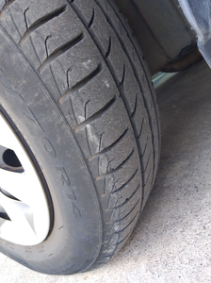
Detalhamento da Cobrança

Cliente | xxxx
Contrato: | xxxx

Placa: | SYI2J58 |  | VALOR TOTAL
Modelo: | HB20 SENSE PLUS FLEX 1.0 |  | R$135.00
Cor: | CINZA SILK

1 | Troca jogo de calotas | Valor | R$135.00

